TOELICHTING
TOELICHTING

Deze planner wordt aangeboden door Edufocus en kan door MBO opleidingen gebruikt worden bij het programmeren van het curriculum.
Onderaan de planner wordt het totaal aan gecalculeerde contacturen weergegeven, gescheiden naar BOT/BPV en basis-profiel/keuzedeel-uren.

Geef aan om welk type uren het gaat

Bij ieder onderdeel is het van belang aan te geven of het om BOT of BPV, danwel basis-proiel of keuzedeel-uren gaat.
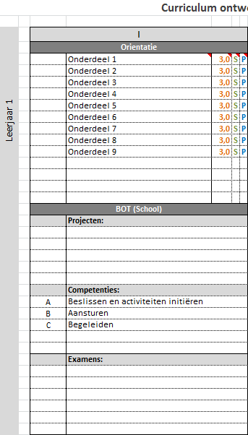

 | Legenda:

 | P = Basis-/Profieldeel
 | K = Keuzedeel

 | S = School (BOT)
 | B = Stage (BPV)

 | 3 = Aantal uren per dagdeel

 | Vermeld hier de projecten of grotere opdrachten die in de betreffende periode centraal staan

 | Vermeld hier de relevante cometenties die in de periode centraal staan
 | LET OP: Alleen de letter van de competentie invoeren is voldoende,
 | de bijbehorende tekst verschijnt automatisch

 | Vermeld hier de examens die gepland zijn na afsluiting van de betreffende periode

De werkbladen zijn standaard beveiligd, hoe haal ik de beveiliging eraf?

Om te voorkomen dat de formules in deze tool per ongeluk worden overschreven, en de berekende waarden niet meer kloppen, zijn de bladen standaard beveiligd.
De beveiliging is op te heffen door te klikken op Gegevens > Beveiliging opheffen (er is geen wachtwoord nodig).
Geadviseerd wordt de beveiliging na een aanpassing aan de template direct weer aan te brengen.

De werkbladen zijn standaard beveiligd, hoe haal ik de beveiliging eraf?

Nadat de gegevens zijn ingevoerd zijn en het document als (PDF) geprint gaat worden, is het handig om overbodige data te verbergen.
Dit kan eenvoudig gedaan worden dor linksboven op de '1'te klikken. Door op de'2' te klikken wordt de gedtailleerde info weer zichtbaar.

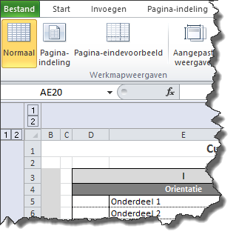

Disclaimer

Dit document is met de grootst mogelijke zorgvuldigheid samengesteld.
Wij zijn echter niet aansprakelijk voor schade of gevolgschade n.a.v. fouten of aanpassingen die gedaan zijn in dit bestand, noch door onszelf, noch door derden.

